使い方
このファイルは、各学校の体力・運動能力調査のデータから、「全国平均値、宮城県平均値との比較をしたレーダーチャート」を作成します。県教委に報告をするファイルを使用しますので、新たにデータを入力する必要はありません。
このファイルの使い方

１ 入力した報告用ファイル（令和５年度体力・運動能力調査報告【様式２－①】を準備して下さい。

２ データ貼付シートに、学校のデータを貼り付けて下さい。

 | 枠の部分に、データをすべて貼り付けて下さい。

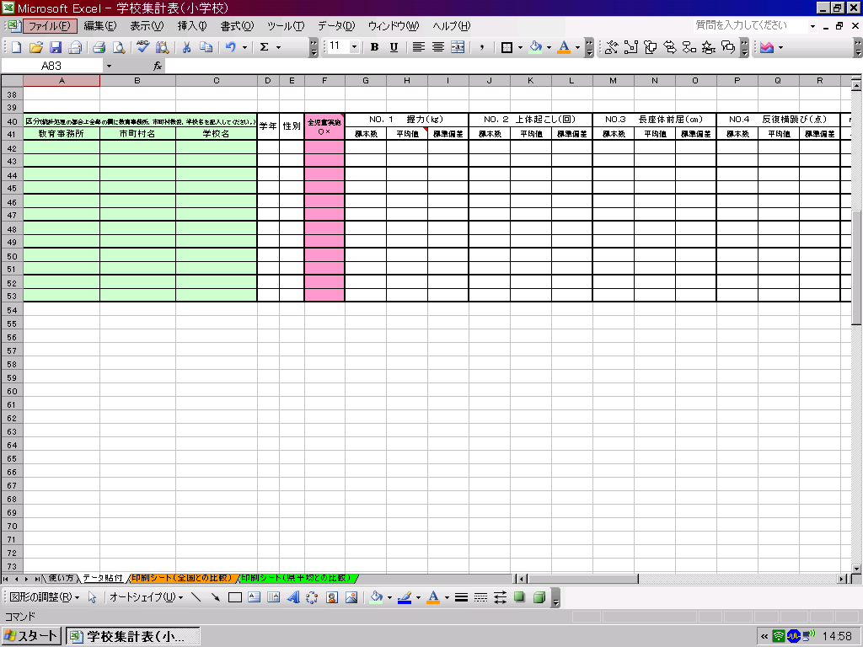

データ貼付シートへ

３ 印刷シートを確認して、必要なシートを印刷して下さい。

印刷シート（全国との比較）へ
印刷シート（県平均）との比較）へ

※このファイルでは、２０ｍシャトルを選択してレーダーチャートを作成します。

印刷シート（全国との比較）
体力・運動能力調査結果（全国平均との比較）
 | 教育事務所

 | 学年 | 性別 | 握力（ｋｇ） | 上体おこし（回） | 長座体前屈（ｃｍ） | 反復横跳び（点） | 20m ｼｬﾄﾙﾗﾝ | ５０ｍ走（秒） | 立幅跳 （ｃｍ） | ﾊﾝﾄﾞﾎﾞｰﾙ 投げ（ｍ）

 | 1 | 男 | 0.0 | 0.0 | 0.0 | 0.0 | 0.0 | 0.0 | 0.0 | 0.0
 | 1 | 女 | 0.0 | 0.0 | 0.0 | 0.0 | 0.0 | 0.0 | 0.0 | 0.0
 | 2 | 男 | 0.0 | 0.0 | 0.0 | 0.0 | 0.0 | 0.0 | 0.0 | 0.0
 | 2 | 女 | 0.0 | 0.0 | 0.0 | 0.0 | 0.0 | 0.0 | 0.0 | 0.0
 | 3 | 男 | 0.0 | 0.0 | 0.0 | 0.0 | 0.0 | 0.0 | 0.0 | 0.0
 | 3 | 女 | 0.0 | 0.0 | 0.0 | 0.0 | 0.0 | 0.0 | 0.0 | 0.0
下のグラフは、各測定種目の令和６年度全国平均値を「５０」とした時の、Tスコアを表しています。５０を上回っていると全国平均より優れている、５０を下回っていると全国平均より劣っていることを表しています。
（全国平均値や宮城県平均値は、保健体育安全課学校体育のホームページでご覧下さい。） http://www.pref.miyagi.jp/soshiki/hotai/chousa.html

１年生男子
握力 | 50 | 11.0
上体起こし | 50 | 6.8
長座体前屈 | 50 | 8.9
反復横とび | 50 | -24.6
20mｼｬﾄﾙﾗﾝ | 50 | 22.8
５０ｍ走 | 50 | 156.5
立ち幅とび | 50 | -22.4
ﾊﾝﾄﾞﾎﾞｰﾙ投げ | 50 | 15.7
１年生女子
握力 | 50 | 2.6
上体起こし | 50 | 12.8
長座体前屈 | 50 | 7.0
反復横とび | 50 | -22.7
20mｼｬﾄﾙﾗﾝ | 50 | 25.4
５０ｍ走 | 50 | 167.8
立ち幅とび | 50 | -23.4
ﾊﾝﾄﾞﾎﾞｰﾙ投げ | 50 | 20.8

２年生男子
握力 | 50 | 9.8
上体起こし | 50 | 2.8
長座体前屈 | 50 | 6.9
反復横とび | 50 | -24.2
20mｼｬﾄﾙﾗﾝ | 50 | 16.6
５０ｍ走 | 50 | 163.3
立ち幅とび | 50 | -30.8
ﾊﾝﾄﾞﾎﾞｰﾙ投げ | 50 | 16.1
２年生女子
握力 | 50 | -0.6
上体起こし | 50 | 10.0
長座体前屈 | 50 | 4.0
反復横とび | 50 | -21.1
20mｼｬﾄﾙﾗﾝ | 50 | 23.6
５０ｍ走 | 50 | 161.4
立ち幅とび | 50 | -21.8
ﾊﾝﾄﾞﾎﾞｰﾙ投げ | 50 | 20.3

３年生男子
握力 | 50 | 3.7
上体起こし | 50 | -1.0
長座体前屈 | 50 | 6.4
反復横とび | 50 | -29.1
20mｼｬﾄﾙﾗﾝ | 50 | 12.7
５０ｍ走 | 50 | 170.5
立ち幅とび | 50 | -40.4
ﾊﾝﾄﾞﾎﾞｰﾙ投げ | 50 | 13.5
３年生女子
握力 | 50 | -5.2
上体起こし | 50 | 8.8
長座体前屈 | 50 | 0.5
反復横とび | 50 | -26.9
20mｼｬﾄﾙﾗﾝ | 50 | 21.3
５０ｍ走 | 50 | 167.0
立ち幅とび | 50 | -25.8
ﾊﾝﾄﾞﾎﾞｰﾙ投げ | 50 | 18.8

印刷シート（県平均との比較）
体力・運動能力調査結果（宮城県平均との比較）
 | 教育事務所

 | 学年 | 性別 | 握力（ｋｇ） | 上体おこし（回） | 長座体前屈（ｃｍ） | 反復横跳び（点） | 20m ｼｬﾄﾙﾗﾝ | ５０ｍ走（秒） | 立幅跳 （ｃｍ） | ﾊﾝﾄﾞﾎﾞｰﾙ 投げ（ｍ）

 | 1 | 男 | 0.0 | 0.0 | 0.0 | 0.0 | 0.0 | 0.0 | 0.0 | 0.0
 | 1 | 女 | 0.0 | 0.0 | 0.0 | 0.0 | 0.0 | 0.0 | 0.0 | 0.0
 | 2 | 男 | 0.0 | 0.0 | 0.0 | 0.0 | 0.0 | 0.0 | 0.0 | 0.0
 | 2 | 女 | 0.0 | 0.0 | 0.0 | 0.0 | 0.0 | 0.0 | 0.0 | 0.0
 | 3 | 男 | 0.0 | 0.0 | 0.0 | 0.0 | 0.0 | 0.0 | 0.0 | 0.0
 | 3 | 女 | 0.0 | 0.0 | 0.0 | 0.0 | 0.0 | 0.0 | 0.0 | 0.0
下のグラフは、各測定種目の令和７年度宮城県平均値を「５０」とした時の、Tスコアを表しています。５０を上回っている
と宮城県平均値より優れている、５０を下回っていると宮城県平均より劣っていることを表しています。
（全国平均値や宮城県平均値は、保健体育安全課学校体育のホームページでご覧下さい。） http://www.pref.miyagi.jp/soshiki/hotai/chousa.html

１年生男子
握力 | 50 | 13.4
上体起こし | 50 | 12.6
長座体前屈 | 50 | 11.3
反復横とび | 50 | -9.7
20mｼｬﾄﾙﾗﾝ | 50 | 24.6
５０ｍ走 | 50 | 131.8
立ち幅とび | 50 | -11.8
ﾊﾝﾄﾞﾎﾞｰﾙ投げ | 50 | 19.4
１年生女子
握力 | 50 | 4.4
上体起こし | 50 | 16.1
長座体前屈 | 50 | 8.2
反復横とび | 50 | -15.0
20mｼｬﾄﾙﾗﾝ | 50 | 26.7
５０ｍ走 | 50 | 150.0
立ち幅とび | 50 | -11.0
ﾊﾝﾄﾞﾎﾞｰﾙ投げ | 50 | 21.9

２年生男子
握力 | 50 | 9.9
上体起こし | 50 | 7.4
長座体前屈 | 50 | 9.0
反復横とび | 50 | -14.3
20mｼｬﾄﾙﾗﾝ | 50 | 20.5
５０ｍ走 | 50 | 138.8
立ち幅とび | 50 | -16.2
ﾊﾝﾄﾞﾎﾞｰﾙ投げ | 50 | 17.7
２年生女子
握力 | 50 | 0.1
上体起こし | 50 | 13.4
長座体前屈 | 50 | 5.8
反復横とび | 50 | -17.2
20mｼｬﾄﾙﾗﾝ | 50 | 24.6
５０ｍ走 | 50 | 146.8
立ち幅とび | 50 | -15.0
ﾊﾝﾄﾞﾎﾞｰﾙ投げ | 50 | 20.9

３年生男子
握力 | 50 | 5.1
上体起こし | 50 | 5.5
長座体前屈 | 50 | 6.9
反復横とび | 50 | -16.7
20mｼｬﾄﾙﾗﾝ | 50 | 18.6
５０ｍ走 | 50 | 143.2
立ち幅とび | 50 | -21.9
ﾊﾝﾄﾞﾎﾞｰﾙ投げ | 50 | 15.7
３年生女子
握力 | 50 | -1.2
上体起こし | 50 | 15.0
長座体前屈 | 50 | 5.5
反復横とび | 50 | -16.1
20mｼｬﾄﾙﾗﾝ | 50 | 24.5
５０ｍ走 | 50 | 147.4
立ち幅とび | 50 | -13.7
ﾊﾝﾄﾞﾎﾞｰﾙ投げ | 50 | 20.8

